关系图
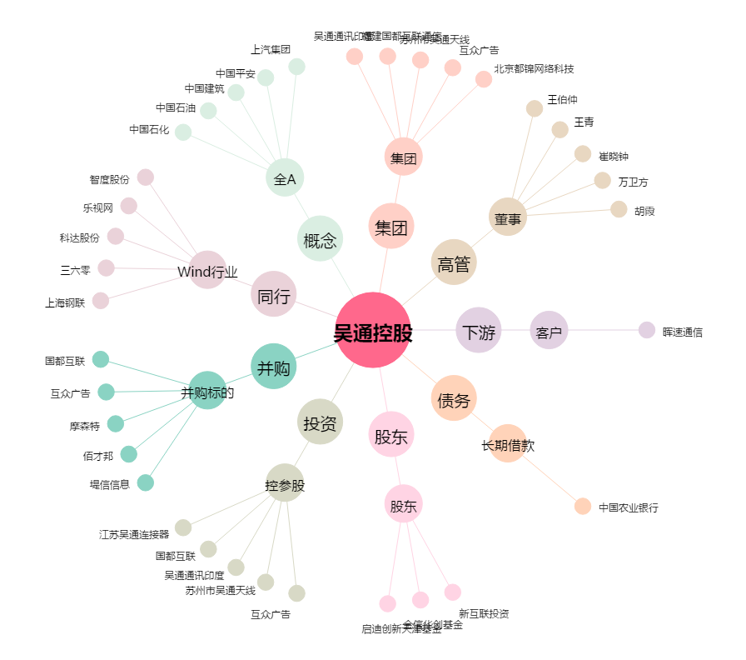
吴通控股[300292.SZ] - 关系概览图

